Sheet1
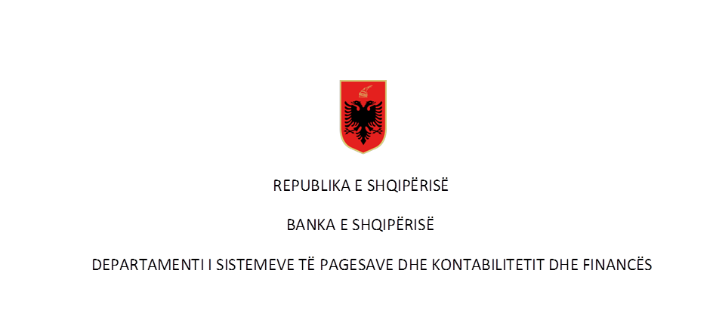

Pagesat sipas instrumenteve për vitin 2019 në Numër dhe në Vlerë ( në milionë lekë)
Rubrika | Përshkrimi | T1 |  | T2 |  | T3 |  | T4 |  | Totali Viti 2019
 |  | Numër | Vlera | Numër | Vlera | Numër | Vlera | Numër | Vlera | Numër | Vlera
I | Transferta kreditimi te iniciuara nga klientët | 2,064,183.00 | 988,063.14 | 2,334,591.00 | 1,059,512.79 | - | - | - | - | 4,398,774.00 | 2,047,575.93

 | 1-transferte krediti në forme letër | 1,298,503.00 | 785,652.11 | 1,454,930.00 | 818,188.45 | - | - | - | - | 2,753,433.00 | 1,603,840.56
 | Për individët | 727,353.00 | 135,023.78 | 789,346.00 | 133,051.51 |  |  |  |  | 1,516,699.00 | 268,075.29
 | Për bizneset | 571,150.00 | 650,628.33 | 665,584.00 | 685,136.94 |  |  |  |  | 1,236,734.00 | 1,335,765.27
 | disa prej të cilave: |  |  |  |  |  |  |  |  | -
 |  |  |  |  |  |  |  |  |  | -
 | - Ndërmjet llogarive të të njëjtës banke | 1,181,568.00 | 538,287.35 | 1,325,274.00 | 550,867.51 | - | - | - | - | 2,506,842.00 | 1,089,154.86
 | Për individët | 700,645.00 | 109,381.72 | 763,943.00 | 108,749.17 |  |  |  |  | 1,464,588.00 | 218,130.89
 | Për bizneset | 480,923.00 | 428,905.63 | 561,331.00 | 442,118.34 |  |  |  |  | 1,042,254.00 | 871,023.97
 | - Transferta nderbankare brenda vendit | 73,449.00 | 146,042.80 | 83,272.00 | 164,561.52 | - | - | - | - | 156,721.00 | 310,604.32
 | Për individët | 13,542.00 | 12,846.32 | 12,679.00 | 12,394.55 |  |  |  |  | 26,221.00 | 25,240.87
 | Për bizneset | 59,907.00 | 133,196.48 | 70,593.00 | 152,166.97 |  |  |  |  | 130,500.00 | 285,363.45
 |  |  |  |  |  |  |  |  |  | -
 | 2-transferte krediti në forme jo-letër | 765,680.00 | 202,411.03 | 879,661.00 | 241,324.34 | - | - | - | - | 1,645,341.00 | 443,735.37
 |  |  |  |  |  |  |  |  |  | -
 | a- Internet banking | 525,067.00 | 179,768.06 | 624,962.00 | 212,683.77 | - | - | - | - | 1,150,029.00 | 392,451.83
 | Për individët | 167,452.00 | 4,950.42 | 185,617.00 | 5,037.25 |  |  |  |  | 353,069.00 | 9,987.67
 | Për bizneset | 357,615.00 | 174,817.64 | 439,345.00 | 207,646.52 |  |  |  |  | 796,960.00 | 382,464.16
 | b- Telefon banking | - | - | - | - | - | - | - | - | - | -
 | Për individët | - | - | - | - |  |  |  |  | - | -
 | Për bizneset | - | - | - | - |  |  |  |  | - | -
 | c- Mobile banking | 155,726.00 | 18,272.15 | 191,896.00 | 23,896.07 | - | - | - | - | 347,622.00 | 42,168.22
 | Për individët | 100,250.00 | 2,420.11 | 121,904.00 | 2,782.10 |  |  |  |  | 222,154.00 | 5,202.21
 | Për bizneset | 55,476.00 | 15,852.04 | 69,992.00 | 21,113.97 |  |  |  |  | 125,468.00 | 36,966.01
 | d- Kompjuter banking | 30,876.00 | 965.04 | 12,994.00 | 380.11 | - | - | - | - | 43,870.00 | 1,345.15
 | Për individët | 30,876.00 | 965.04 | 12,994.00 | 380.11 |  |  |  |  | 43,870.00 | 1,345.15
 | Për bizneset | - | - | - | - |  |  |  |  | -
 | e- Te tjera | 54,011.00 | 3,405.78 | 49,809.00 | 4,364.39 | - | - | - | - | 103,820.00 | 7,770.17
 | Për individët | 51,932.00 | 48.22 | 47,856.00 | 40.28 |  |  |  |  | 99,788.00 | 88.50
 | Për bizneset | 2,079.00 | 3,357.56 | 1,953.00 | 4,324.11 |  |  |  |  | 4,032.00 | 7,681.67
 |  |  |  |  |  |  |  |  |  | -
II | Pagesa të iniciuara nga klientët me kartë | 1,580,752.00 | 10,722.86 | 1,738,909.00 | 11,044.80 | - | - | - | - | 3,319,661.00 | 21,767.66
 |  |  |  |  |  |  |  |  |  | -
 | 1-pagesat me karta funksion debiti | 1,025,594.00 | 5,819.60 | 1,195,030.00 | 6,168.35 | - | - | - | - | 2,220,624.00 | 11,987.95
 | Për individët | 996,330.00 | 5,359.00 | 1,151,663.00 | 5,543.84 |  |  |  |  | 2,147,993.00 | 10,902.84
 | Për bizneset | 29,264.00 | 460.60 | 43,367.00 | 624.51 |  |  |  |  | 72,631.00 | 1,085.11
 | 2- pagesat me karta funksion krediti | 555,158.00 | 4,903.26 | 543,879.00 | 4,876.45 | - | - | - | - | 1,099,037.00 | 9,779.71
 | Për individët | 523,651.00 | 4,108.69 | 510,525.00 | 3,966.85 |  |  |  |  | 1,034,176.00 | 8,075.54
 | Për bizneset | 31,507.00 | 794.57 | 33,354.00 | 909.60 |  |  |  |  | 64,861.00 | 1,704.17

III | Debitimi direkt | 214,110.00 | 14,786.19 | 224,037.00 | 14,729.18 | - | - | - | - | 438,147.00 | 29,515.37
 | Për individët | 128,612.00 | 611.76 | 129,422.00 | 518.96 |  |  |  |  | 258,034.00 | 1,130.72
 | Për bizneset | 85,498.00 | 14,174.43 | 94,615.00 | 14,210.22 |  |  |  |  | 180,113.00 | 28,384.65

IV | Pagesa me para elektronike | 73,053.00 | 265.34 | 86,716.00 | 234.87 | - | - | - | - | 159,769.00 | 500.21
 | 1-pagesat me para elektronike nëpërmjet një karte | 73,053.00 | 265.34 | 86,716.00 | 234.87 | - | - | - | - | 159,769.00 | 500.21
 | Për individët | 73,053.00 | 265.34 | 86,716.00 | 234.87 |  |  |  |  | 159,769.00 | 500.21
 | Për bizneset |  | - | - | - |  |  |  |  | - | -
 | 2- pagesat me para elektronike të tjera | - | - | - | - | - | - | - | - | - | -
 | Për individët |  |  |  | - |  |  |  |  | - | -
 | Për bizneset |  |  |  | - |  |  |  |  | - | -
 |  |  |  |  |  |  |  |  |  | - | -
V | Çeqet | 11,355.00 | 19,981.02 | 12,998.00 | 22,250.52 | - | - | - | - | 24,353.00 | 42,231.54
 | Për individët | 714.00 | 657.90 | 688.00 | 692.76 |  |  |  |  | 1,402.00 | 1,350.66
 | Për bizneset | 10,641.00 | 19,323.12 | 12,310.00 | 21,557.76 |  |  |  |  | 22,951.00 | 40,880.88
 |  |  |  |  |  |  |  |  |  | - | -
VI | Pagesa me instrumente te tjera | - | - | - | - | - | - | - | - | - | -
 | Për individët | - | - | - | - | - |  |  |  |  | -
 | Për bizneset | - | - | - | - | - | - |  |  | - | -

VII | Totali i pagesave të klientëve (I+II+III+IV+V+VI) | 3,943,453.00 | 1,033,818.55 | 4,397,251.00 | 1,107,772.16 | - | - | - | - | 8,340,704.00 | 2,141,590.71
 | prej të cilave :
 | 1. Transferta ndërkombëtare te iniciuara nga klientët | 521,078.00 | 151,150.19 | 451,627.00 | 165,675.61 | - | - | - | - | 972,705.00 | 316,825.80
 | Për individët | 472,956.00 | 15,827.54 | 396,075.00 | 14,620.06 |  |  |  |  | 869,031.00 | 30,447.60
 | Për bizneset | 48,122.00 | 135,322.65 | 55,552.00 | 151,055.55 |  |  |  |  | 103,674.00 | 286,378.20
 |  |  |  |  |  |  |  |  |  | -
VIII | Transferta ndërkombëtare te mbërritura ne llogarinë e klientit | 274,002.00 | 110,915.24 | 392,988.00 | 129,485.88 | - | - | - | - | 666,990.00 | 240,401.12
 | Për individët | 34,667.00 | 11,829.62 | 44,154.00 | 10,213.19 |  |  |  |  | 78,821.00 | 22,042.81
 | Për bizneset | 239,335.00 | 99,085.62 | 348,834.00 | 119,272.69 |  |  |  |  | 588,169.00 | 218,358.31

IX | Transferta nderbankare | 7,592.00 | 2,820,002.44 | 7,861.00 | 2,290,732.44 |  |  |  |  | 15,453.00 | 5,110,734.88
 | prej të cilave : | - | - | - | -
 | 1. Transerta ndërkombëtare te dërguara nga banka (drejt një banke tjetër) | 4,918.00 | 1,547,648.59 | 4,879.00 | 1,302,300.80 |  |  |  |  | 9,797.00 | 2,849,949.39
 |  |  | -
X | Transferta ndërkombëtare të mbërritura ne banke (nga një banke tjetër) | 2,084.00 | 1,048,901.46 | 1,986.00 | 747,256.14 |  |  |  |  | 4,070.00 | 1,796,157.60

Burimi: Banka e Shqipërisë
(Raportimet e bankave sipas “Metodologjisë për raportimin e instrumenteve të pagesave(2008)”, rishikuar në Janar 2014)
Të dhënat nuk janë audituar nga Banka e Shqipërisë
 |  | - |  | -

